主页
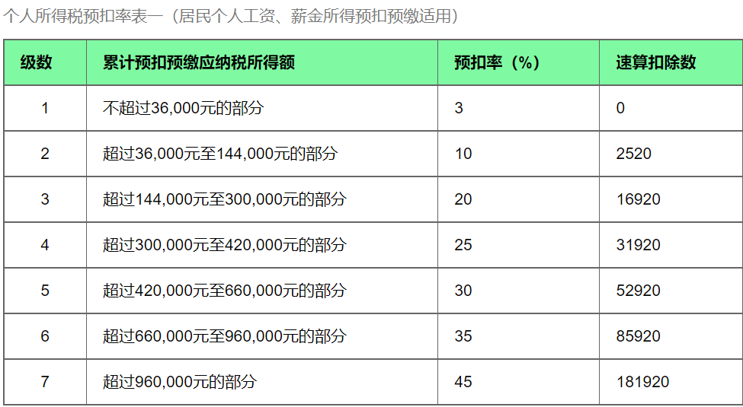
每月base: | 20000 |  | 公积金假设按足额交
年终奖(月） | 3 |  | 不考虑专项附加扣除、人才引进奖金
公积金比例 | 12%
月份 | 本月数据 |  |  |  |  |  | 累计情况
 | 本月收入 | 养老保险 8% | 医疗保险 2% | 失业保险 0.5% | 公积金 12% | 三险一金 | 累计收入 | 税率 | 速算扣除数 | 应纳税额 | 已缴税额 | 应补（退）税额 | 实发工资
1 | 20000 | 1600 | 400 | 100 | 2400 | 4500 | 20000 | 3% | - | 315.00 | - | 315.00 | 15,185.00
2 | 20000 | 1600 | 400 | 100 | 2400 | 4500 | 40000 | 3% | - | 630.00 | 315.00 | 315.00 | 15,185.00
3 | 20000 | 1600 | 400 | 100 | 2400 | 4500 | 60000 | 3% | - | 945.00 | 630.00 | 315.00 | 15,185.00
4 | 20000 | 1600 | 400 | 100 | 2400 | 4500 | 80000 | 10% | 2,520.00 | 1,680.00 | 945.00 | 735.00 | 14,765.00
5 | 20000 | 1600 | 400 | 100 | 2400 | 4500 | 100000 | 10% | 2,520.00 | 2,730.00 | 1,680.00 | 1,050.00 | 14,450.00
6 | 20000 | 1600 | 400 | 100 | 2400 | 4500 | 120000 | 10% | 2,520.00 | 3,780.00 | 2,730.00 | 1,050.00 | 14,450.00
7 | 20000 | 1600 | 400 | 100 | 2400 | 4500 | 140000 | 10% | 2,520.00 | 4,830.00 | 3,780.00 | 1,050.00 | 14,450.00
8 | 20000 | 1600 | 400 | 100 | 2400 | 4500 | 160000 | 10% | 2,520.00 | 5,880.00 | 4,830.00 | 1,050.00 | 14,450.00
9 | 20000 | 1600 | 400 | 100 | 2400 | 4500 | 180000 | 10% | 2,520.00 | 6,930.00 | 5,880.00 | 1,050.00 | 14,450.00
10 | 20000 | 1600 | 400 | 100 | 2400 | 4500 | 200000 | 10% | 2,520.00 | 7,980.00 | 6,930.00 | 1,050.00 | 14,450.00
11 | 20000 | 1600 | 400 | 100 | 2400 | 4500 | 220000 | 10% | 2,520.00 | 9,030.00 | 7,980.00 | 1,050.00 | 14,450.00
12 | 20000 | 1600 | 400 | 100 | 2400 | 4500 | 240000 | 10% | 2,520.00 | 10,080.00 | 9,030.00 | 1,050.00 | 14,450.00
 |  |  |  |  |  |  |  |  |  |  |  |  | 175,920.00
年收入汇总
税前工资： |  | 300000 |  |  |  |  |  |  | 年终奖个税计算器
税后工资： |  | 230130 |  |  |  |  |  |  | 年终奖 | 除以12的商数 | 适用税率 | 速算扣除数 | 应纳税额 | 税后收入
税后工资+五险一金： |  | 284130 |  |  |  |  |  |  | 60,000.00 | 5,000.00 | 10.00 | 210.00 | 5,790.00 | 54,210.00

改革后的计算方式

